literal_real + literal_entero
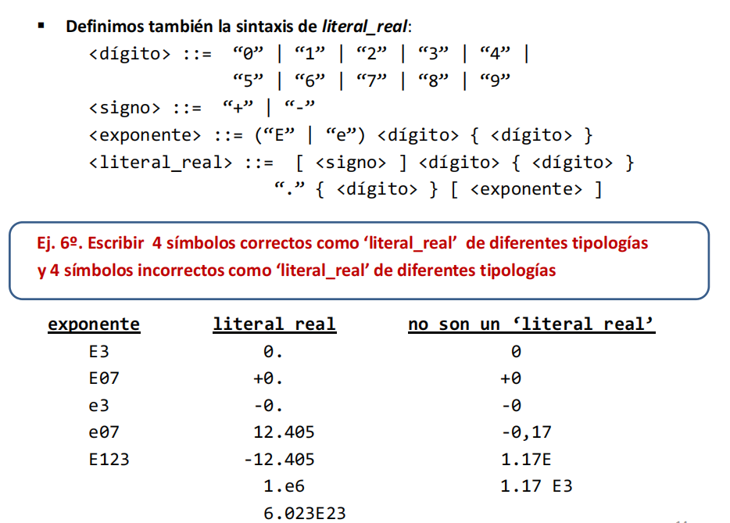
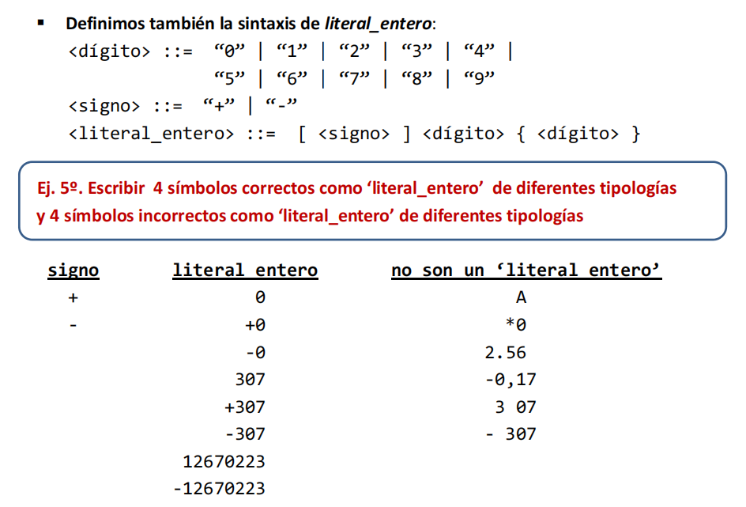

ejercicio
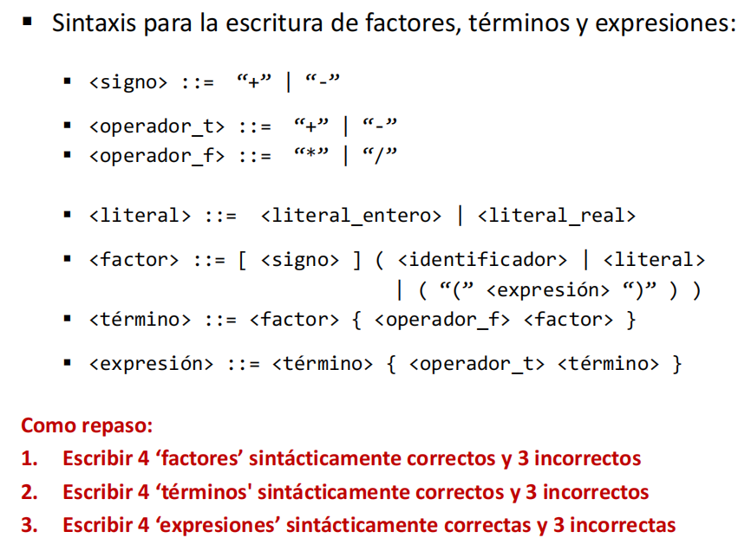
1. Escribir 4 ‘factores’ sintácticamente correctos y 3 incorrectos:
Correctos:
+x
-12
(a + b)
(-3.14 * 2)
Incorrectos:
**x (Uso inválido de operadores)
12a (Un número seguido de un identificador sin separación válida)
(3 + ) (Paréntesis desbalanceados)

2. Escribir 4 ‘términos’ sintácticamente correctos y 3 incorrectos
Correctos:
+12 * 3
x / y
(a + b) * c
(-3.14 / 2)
Incorrectos:
* 2 (Empieza con un operador sin factor previo)
x y (No hay un operador entre los factores)
(3 + (Paréntesis desbalanceados)

3. Escribir 4 ‘expresiones’ sintácticamente correctas y 3 incorrectas
Correctas:
x + y - z
3 * 2 / 4 + 5
a - (b * c) + d
(12 / (4 + 2)) - x
Incorrectas:
+ * x (Sintaxis inválida de operadores y términos)
12 / / 4 (Operadores repetidos sin término intermedio)
a + b - (Falta un término después del operador)

